Sheet1
 |  |  |  |  |  |  |  |  |  |  | 制约式
A0 | 1 |  |  | C | L | K | Y | w | r | A | 1 | 2 | 3 | 4 | 5 | 6 | 7
A1 | 1.01 |  | 0 | 1.3157708576 | 0.66716206053 | 14.301334417 | 1.6733042248 | 1.7556647931 | 0.035101010101 | 1.01 | 1.7985612999E-14 | 0 | 0.016733042248 | 0.017556672748 | 0.00035100894332 | 6.7389884784E-09 | 0.0089552977679
ε1 | 0.01 |  | 1 | 1.3157708576 | 0.66716206053 | 14.301334417 | 1.6733042248 | 1.7556647931 | 0.035101010101 | 1 | 1.7985612999E-14 | 0 | 2.886579864E-15 | 2.4570705026E-08 | -1.146231679E-09 | 6.7389884784E-09 | 0
 |  |  | 2 | 1.3157708576 | 0.66716206053 | 14.301334417 | 1.6733042248 | 1.7556647931 | 0.035101010101 | 1 | 1.7985612999E-14 | 0 | 2.886579864E-15 | 2.4570705026E-08 | -1.146231679E-09 | 6.7389884784E-09 | 0
β | 0.99 |  | 3 | 1.3157708576 | 0.66716206053 | 14.301334417 | 1.6733042248 | 1.7556647931 | 0.035101010101 | 1 | 1.7985612999E-14 | 0 | 2.886579864E-15 | 2.4570705026E-08 | -1.146231679E-09 | 6.7389884784E-09 | 0
u | 1 |  | 4 | 1.3157708576 | 0.66716206053 | 14.301334417 | 1.6733042248 | 1.7556647931 | 0.035101010101 | 1 | 1.7985612999E-14 | 0 | 2.886579864E-15 | 2.4570705026E-08 | -1.146231679E-09 | 6.7389884784E-09 | 0
γ | 1 |  | 5 | 1.3157708576 | 0.66716206053 | 14.301334417 | 1.6733042248 | 1.7556647931 | 0.035101010101 | 1 | 1.7985612999E-14 | 0 | 2.886579864E-15 | 2.4570705026E-08 | -1.146231679E-09 | 6.7389884784E-09 | 0
α | 0.3 |  | 6 | 1.3157708576 | 0.66716206053 | 14.301334417 | 1.6733042248 | 1.7556647931 | 0.035101010101 | 1 | 1.7985612999E-14 | 0 | 2.886579864E-15 | 2.4570705026E-08 | -1.146231679E-09 | 6.7389884784E-09 | 0
δ | 0.025 |  | 7 | 1.3157708576 | 0.66716206053 | 14.301334417 | 1.6733042248 | 1.7556647931 | 0.035101010101 | 1 | 1.7985612999E-14 | 0 | 2.886579864E-15 | 2.4570705026E-08 | -1.146231679E-09 | 6.7389884784E-09 | 0
ρ | 0.9 |  | 8 | 1.3157708576 | 0.66716206053 | 14.301334417 | 1.6733042248 | 1.7556647931 | 0.035101010101 | 1 | 1.7985612999E-14 | 0 | 2.886579864E-15 | 2.4570705026E-08 | -1.146231679E-09 | 6.7389884784E-09 | 0
 |  |  | 9 | 1.3157708576 | 0.66716206053 | 14.301334417 | 1.6733042248 | 1.7556647931 | 0.035101010101 | 1 | 1.7985612999E-14 | 0 | 2.886579864E-15 | 2.4570705026E-08 | -1.146231679E-09 | 6.7389884784E-09 | 0
C* | 1.3157708576 |  | 10 | 1.3157708576 | 0.66716206053 | 14.301334417 | 1.6733042248 | 1.7556647931 | 0.035101010101 | 1 | 1.7985612999E-14 | 0 | 2.886579864E-15 | 2.4570705026E-08 | -1.146231679E-09 | 6.7389884784E-09 | 0
L* | 0.66716206053 | 0.66716206053 | 11 | 1.3157708576 | 0.66716206053 | 14.301334417 | 1.6733042248 | 1.7556647931 | 0.035101010101 | 1 | 1.7985612999E-14 | 0 | 2.886579864E-15 | 2.4570705026E-08 | -1.146231679E-09 | 6.7389884784E-09 | 0
K* | 14.301334417 | 14.301334417 | 12 | 1.3157708576 | 0.66716206053 | 14.301334417 | 1.6733042248 | 1.7556647931 | 0.035101010101 | 1 | 1.7985612999E-14 | 0 | 2.886579864E-15 | 2.4570705026E-08 | -1.146231679E-09 | 6.7389884784E-09 | 0
Y* | 1.6733042248 | 1.6733042248 | 13 | 1.3157708576 | 0.66716206053 | 14.301334417 | 1.6733042248 | 1.7556647931 | 0.035101010101 | 1 | 1.7985612999E-14 | 0 | 2.886579864E-15 | 2.4570705026E-08 | -1.146231679E-09 | 6.7389884784E-09 | 0
w* | 1.7556647931 | 1.7556647931 | 14 | 1.3157708576 | 0.66716206053 | 14.301334417 | 1.6733042248 | 1.7556647931 | 0.035101010101 | 1 | 1.7985612999E-14 | 0 | 2.886579864E-15 | 2.4570705026E-08 | -1.146231679E-09 | 6.7389884784E-09 | 0
r* | 0.035101010101 | 0.035101010101 | 15 | 1.3157708576 | 0.66716206053 | 14.301334417 | 1.6733042248 | 1.7556647931 | 0.035101010101 | 1 | 1.7985612999E-14 | 0 | 2.886579864E-15 | 2.4570705026E-08 | -1.146231679E-09 | 6.7389884784E-09 | 0
A* | 1 | 1 | 16 | 1.3157708576 | 0.66716206053 | 14.301334417 | 1.6733042248 | 1.7556647931 | 0.035101010101 | 1 | 1.7985612999E-14 | 0 | 2.886579864E-15 | 2.4570705026E-08 | -1.146231679E-09 | 6.7389884784E-09 | 0
 |  |  | 17 | 1.3157708576 | 0.66716206053 | 14.301334417 | 1.6733042248 | 1.7556647931 | 0.035101010101 | 1 | 1.7985612999E-14 | 0 | 2.886579864E-15 | 2.4570705026E-08 | -1.146231679E-09 | 6.7389884784E-09 | 0
K/L | 21.436071677 | 9.9999999748E-07 | 18 | 1.3157708576 | 0.66716206053 | 14.301334417 | 1.6733042248 | 1.7556647931 | 0.035101010101 | 1 | 1.7985612999E-14 | 0 | 2.886579864E-15 | 2.4570705026E-08 | -1.146231679E-09 | 6.7389884784E-09 | 0
Y/L | 2.5080925616 | 3.5101009654E-08 | 19 | 1.3157708576 | 0.66716206053 | 14.301334417 | 1.6733042248 | 1.7556647931 | 0.035101010101 | 1 | 1.7985612999E-14 | 0 | 2.886579864E-15 | 2.4570705026E-08 | -1.146231679E-09 | 6.7389884784E-09 | 0
C/L | 1.9721907697 | 2.4202861937E-14 | 20 | 1.3157708576 | 0.66716206053 | 14.301334417 | 1.6733042248 | 1.7556647931 | 0.035101010101 | 1 | 1.7985612999E-14 | 0 | 2.886579864E-15 | 2.4570705026E-08 | -1.146231679E-09 | 6.7389884784E-09 | 0
 |  |  | 21 | 1.3157708576 | 0.66716206053 | 14.301334417 | 1.6733042248 | 1.7556647931 | 0.035101010101 | 1 | 1.7985612999E-14 | 0 | 2.886579864E-15 | 2.4570705026E-08 | -1.146231679E-09 | 6.7389884784E-09 | 0
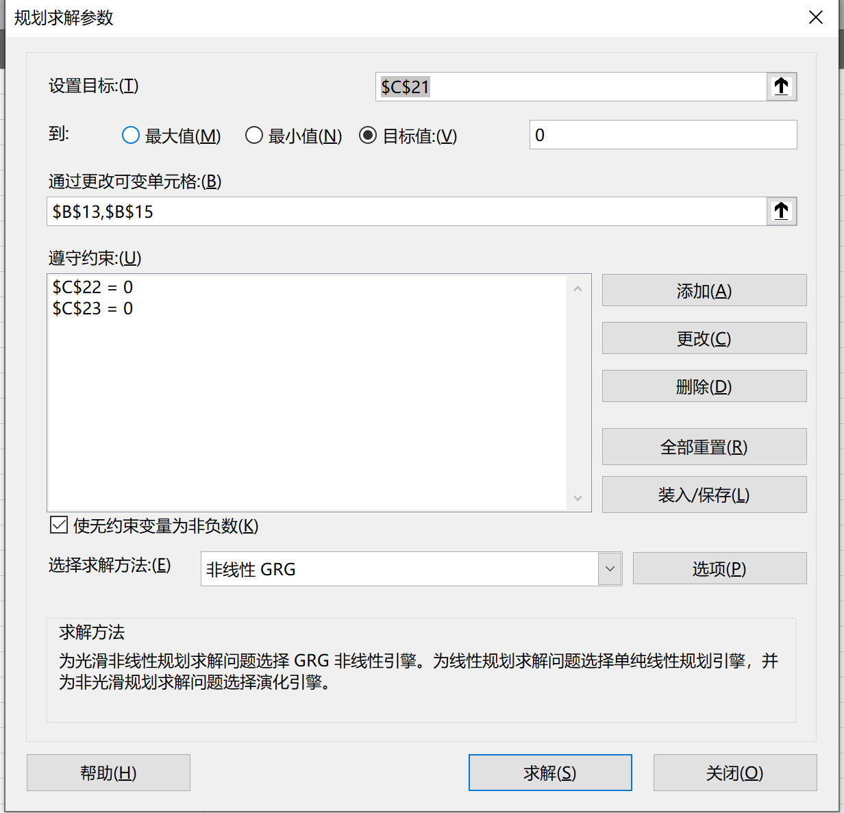
 |  |  | 22 | 1.3157708576 | 0.66716206053 | 14.301334417 | 1.6733042248 | 1.7556647931 | 0.035101010101 | 1 | 1.7985612999E-14 | 0 | 2.886579864E-15 | 2.4570705026E-08 | -1.146231679E-09 | 6.7389884784E-09 | 0
 |  |  | 23 | 1.3157708576 | 0.66716206053 | 14.301334417 | 1.6733042248 | 1.7556647931 | 0.035101010101 | 1 | 1.7985612999E-14 | 0 | 2.886579864E-15 | 2.4570705026E-08 | -1.146231679E-09 | 6.7389884784E-09 | 0
 |  |  | 24 | 1.3157708576 | 0.66716206053 | 14.301334417 | 1.6733042248 | 1.7556647931 | 0.035101010101 | 1 | 1.7985612999E-14 | 0 | 2.886579864E-15 | 2.4570705026E-08 | -1.146231679E-09 | 6.7389884784E-09 | 0
 |  |  | 25 | 1.3157708576 | 0.66716206053 | 14.301334417 | 1.6733042248 | 1.7556647931 | 0.035101010101 | 1 | 1.7985612999E-14 | 0 | 2.886579864E-15 | 2.4570705026E-08 | -1.146231679E-09 | 6.7389884784E-09 | 0
 |  |  | 26 | 1.3157708576 | 0.66716206053 | 14.301334417 | 1.6733042248 | 1.7556647931 | 0.035101010101 | 1 | 1.7985612999E-14 | 0 | 2.886579864E-15 | 2.4570705026E-08 | -1.146231679E-09 | 6.7389884784E-09 | 0
 |  |  | 27 | 1.3157708576 | 0.66716206053 | 14.301334417 | 1.6733042248 | 1.7556647931 | 0.035101010101 | 1 | 1.7985612999E-14 | 0 | 2.886579864E-15 | 2.4570705026E-08 | -1.146231679E-09 | 6.7389884784E-09 | 0
 |  |  | 28 | 1.3157708576 | 0.66716206053 | 14.301334417 | 1.6733042248 | 1.7556647931 | 0.035101010101 | 1 | 1.7985612999E-14 | 0 | 2.886579864E-15 | 2.4570705026E-08 | -1.146231679E-09 | 6.7389884784E-09 | 0
 |  |  | 29 | 1.3157708576 | 0.66716206053 | 14.301334417 | 1.6733042248 | 1.7556647931 | 0.035101010101 | 1 | 1.7985612999E-14 | 0 | 2.886579864E-15 | 2.4570705026E-08 | -1.146231679E-09 | 6.7389884784E-09 | 0
 |  |  | 30 | 1.3157708576 | 0.66716206053 | 14.301334417 | 1.6733042248 | 1.7556647931 | 0.035101010101 | 1 | 1.7985612999E-14 | 0 | 2.886579864E-15 | 2.4570705026E-08 | -1.146231679E-09 | 6.7389884784E-09 | 0
 |  |  | 31 | 1.3157708576 | 0.66716206053 | 14.301334417 | 1.6733042248 | 1.7556647931 | 0.035101010101 | 1 | 1.7985612999E-14 | 0 | 2.886579864E-15 | 2.4570705026E-08 | -1.146231679E-09 | 6.7389884784E-09 | 0
 |  |  | 32 | 1.3157708576 | 0.66716206053 | 14.301334417 | 1.6733042248 | 1.7556647931 | 0.035101010101 | 1 | 1.7985612999E-14 | 0 | 2.886579864E-15 | 2.4570705026E-08 | -1.146231679E-09 | 6.7389884784E-09 | 0
 |  |  | 33 | 1.3157708576 | 0.66716206053 | 14.301334417 | 1.6733042248 | 1.7556647931 | 0.035101010101 | 1 | 1.7985612999E-14 | 0 | 2.886579864E-15 | 2.4570705026E-08 | -1.146231679E-09 | 6.7389884784E-09 | 0
 |  |  | 34 | 1.3157708576 | 0.66716206053 | 14.301334417 | 1.6733042248 | 1.7556647931 | 0.035101010101 | 1 | 1.7985612999E-14 | 0 | 2.886579864E-15 | 2.4570705026E-08 | -1.146231679E-09 | 6.7389884784E-09 | 0
 |  |  | 35 | 1.3157708576 | 0.66716206053 | 14.301334417 | 1.6733042248 | 1.7556647931 | 0.035101010101 | 1 | 1.7985612999E-14 | 0 | 2.886579864E-15 | 2.4570705026E-08 | -1.146231679E-09 | 6.7389884784E-09 | 0
 |  |  | 36 | 1.3157708576 | 0.66716206053 | 14.301334417 | 1.6733042248 | 1.7556647931 | 0.035101010101 | 1 | 1.7985612999E-14 | 0 | 2.886579864E-15 | 2.4570705026E-08 | -1.146231679E-09 | 6.7389884784E-09 | 0
 |  |  | 37 | 1.3157708576 | 0.66716206053 | 14.301334417 | 1.6733042248 | 1.7556647931 | 0.035101010101 | 1 | 1.7985612999E-14 | 0 | 2.886579864E-15 | 2.4570705026E-08 | -1.146231679E-09 | 6.7389884784E-09 | 0
 |  |  | 38 | 1.3157708576 | 0.66716206053 | 14.301334417 | 1.6733042248 | 1.7556647931 | 0.035101010101 | 1 | 1.7985612999E-14 | 0 | 2.886579864E-15 | 2.4570705026E-08 | -1.146231679E-09 | 6.7389884784E-09 | 0
 |  |  | 39 | 1.3157708576 | 0.66716206053 | 14.301334417 | 1.6733042248 | 1.7556647931 | 0.035101010101 | 1 | 1.7985612999E-14 | 0 | 2.886579864E-15 | 2.4570705026E-08 | -1.146231679E-09 | 6.7389884784E-09 | 0
 |  |  | 40 | 1.3157708576 | 0.66716206053 | 14.301334417 | 1.6733042248 | 1.7556647931 | 0.035101010101 | 1 | 1.7985612999E-14 | 0 | 2.886579864E-15 | 2.4570705026E-08 | -1.146231679E-09 | 6.7389884784E-09 | 0
 |  |  | 41 | 1.3157708576 | 0.66716206053 | 14.301334417 | 1.6733042248 | 1.7556647931 | 0.035101010101 | 1 | 1.7985612999E-14 | 0 | 2.886579864E-15 | 2.4570705026E-08 | -1.146231679E-09 | 6.7389884784E-09 | 0
 |  |  | 42 | 1.3157708576 | 0.66716206053 | 14.301334417 | 1.6733042248 | 1.7556647931 | 0.035101010101 | 1 | 1.7985612999E-14 | 0 | 2.886579864E-15 | 2.4570705026E-08 | -1.146231679E-09 | 6.7389884784E-09 | 0
 |  |  | 43 | 1.3157708576 | 0.66716206053 | 14.301334417 | 1.6733042248 | 1.7556647931 | 0.035101010101 | 1 | 1.7985612999E-14 | 0 | 2.886579864E-15 | 2.4570705026E-08 | -1.146231679E-09 | 6.7389884784E-09 | 0
 |  |  | 44 | 1.3157708576 | 0.66716206053 | 14.301334417 | 1.6733042248 | 1.7556647931 | 0.035101010101 | 1 | 1.7985612999E-14 | 0 | 2.886579864E-15 | 2.4570705026E-08 | -1.146231679E-09 | 6.7389884784E-09 | 0
 |  |  | 45 | 1.3157708576 | 0.66716206053 | 14.301334417 | 1.6733042248 | 1.7556647931 | 0.035101010101 | 1 | 1.7985612999E-14 | 0 | 2.886579864E-15 | 2.4570705026E-08 | -1.146231679E-09 | 6.7389884784E-09 | 0
 |  |  | 46 | 1.3157708576 | 0.66716206053 | 14.301334417 | 1.6733042248 | 1.7556647931 | 0.035101010101 | 1 | 1.7985612999E-14 | 0 | 2.886579864E-15 | 2.4570705026E-08 | -1.146231679E-09 | 6.7389884784E-09 | 0
 |  |  | 47 | 1.3157708576 | 0.66716206053 | 14.301334417 | 1.6733042248 | 1.7556647931 | 0.035101010101 | 1 | 1.7985612999E-14 | 0 | 2.886579864E-15 | 2.4570705026E-08 | -1.146231679E-09 | 6.7389884784E-09 | 0
 |  |  | 48 | 1.3157708576 | 0.66716206053 | 14.301334417 | 1.6733042248 | 1.7556647931 | 0.035101010101 | 1 | 1.7985612999E-14 | 0 | 2.886579864E-15 | 2.4570705026E-08 | -1.146231679E-09 | 6.7389884784E-09 | 0
 |  |  | 49 | 1.3157708576 | 0.66716206053 | 14.301334417 | 1.6733042248 | 1.7556647931 | 0.035101010101 | 1 | 1.7985612999E-14 | 0 | 2.886579864E-15 | 2.4570705026E-08 | -1.146231679E-09 | 6.7389884784E-09 | 0
 |  |  | 50 | 1.3157708576 | 0.66716206053 | 14.301334417 | 1.6733042248 | 1.7556647931 | 0.035101010101 | 1 | 1.7985612999E-14 | 0 | 2.886579864E-15 | 2.4570705026E-08 | -1.146231679E-09 | 6.7389884784E-09 | 0
 |  |  | 51 | 1.3157708576 | 0.66716206053 | 14.301334417 | 1.6733042248 | 1.7556647931 | 0.035101010101 | 1 | 1.7985612999E-14 | 0 | 2.886579864E-15 | 2.4570705026E-08 | -1.146231679E-09 | 6.7389884784E-09 | 0
 |  |  | 52 | 1.3157708576 | 0.66716206053 | 14.301334417 | 1.6733042248 | 1.7556647931 | 0.035101010101 | 1 | 1.7985612999E-14 | 0 | 2.886579864E-15 | 2.4570705026E-08 | -1.146231679E-09 | 6.7389884784E-09 | 0
 |  |  | 53 | 1.3157708576 | 0.66716206053 | 14.301334417 | 1.6733042248 | 1.7556647931 | 0.035101010101 | 1 | 1.7985612999E-14 | 0 | 2.886579864E-15 | 2.4570705026E-08 | -1.146231679E-09 | 6.7389884784E-09 | 0
 |  |  | 54 | 1.3157708576 | 0.66716206053 | 14.301334417 | 1.6733042248 | 1.7556647931 | 0.035101010101 | 1 | 1.7985612999E-14 | 0 | 2.886579864E-15 | 2.4570705026E-08 | -1.146231679E-09 | 6.7389884784E-09 | 0
 |  |  | 55 | 1.3157708576 | 0.66716206053 | 14.301334417 | 1.6733042248 | 1.7556647931 | 0.035101010101 | 1 | 1.7985612999E-14 | 0 | 2.886579864E-15 | 2.4570705026E-08 | -1.146231679E-09 | 6.7389884784E-09 | 0
 |  |  | 56 | 1.3157708576 | 0.66716206053 | 14.301334417 | 1.6733042248 | 1.7556647931 | 0.035101010101 | 1 | 1.7985612999E-14 | 0 | 2.886579864E-15 | 2.4570705026E-08 | -1.146231679E-09 | 6.7389884784E-09 | 0
 |  |  | 57 | 1.3157708576 | 0.66716206053 | 14.301334417 | 1.6733042248 | 1.7556647931 | 0.035101010101 | 1 | 1.7985612999E-14 | 0 | 2.886579864E-15 | 2.4570705026E-08 | -1.146231679E-09 | 6.7389884784E-09 | 0
 |  |  | 58 | 1.3157708576 | 0.66716206053 | 14.301334417 | 1.6733042248 | 1.7556647931 | 0.035101010101 | 1 | 1.7985612999E-14 | 0 | 2.886579864E-15 | 2.4570705026E-08 | -1.146231679E-09 | 6.7389884784E-09 | 0
...

